关系图
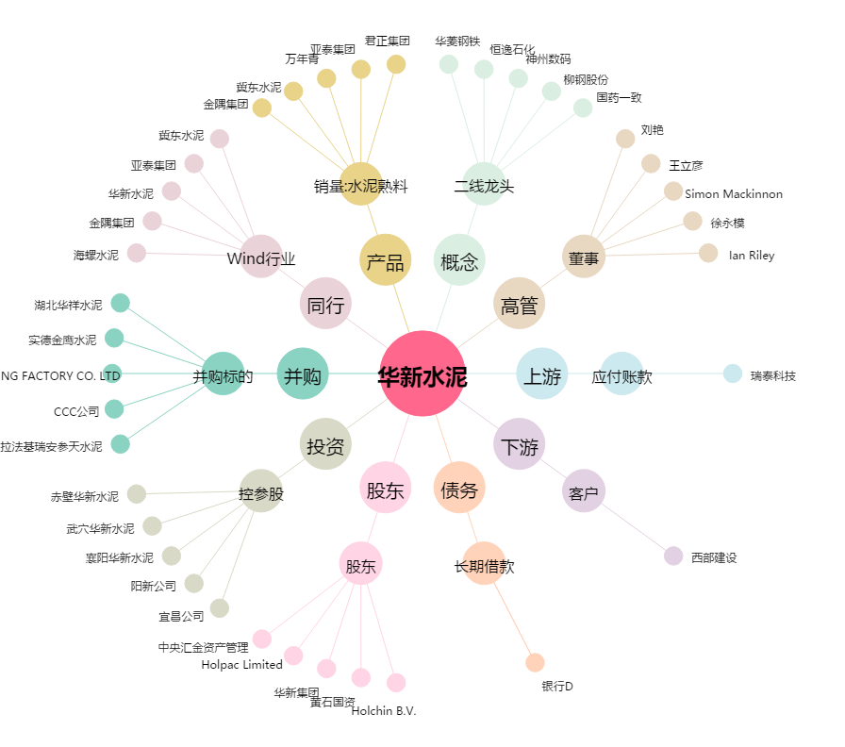
华新水泥[600801.SH] - 关系概览图

